Заказ 620-Москва-Ноябрь
Заказ 620-Москва-Ноябрь
Поставщик: Полки алюминий |  |  | SKU | 8
Кабинет: ИП Овсянников |  |  | Штук | 18752
Адрес Фабрики: Uma Industrial Park in Liubu City, Zhejiang Province, Innovation Street, Yagefei Bathroom |  |  | Коробов | 521 | Сумма | 191344
Контакт поставщика: Director Deng Junfeng 13336860388 350482666@qq.com |  |  | Объем, м3 | 94.937 | Вес, кг | 10658.3

N | Фото товара 产品照片 | Стикер товара 商品标签 | Артикул 货号 | Наименование 名称 | ШК 条码 | Кол-во, шт 数量 | Цена 单价 | Сумма 金额 | Штук в коробе 每箱数量 | Коробов 箱数 | Размер короба 外箱尺寸 | Вес короба, кг 单箱毛重 | Вес партии, кг 总重量 | Объем короба, м3 单箱体积 | Объем партии, м3 总体积 | Материал 材料 | Цвет 颜色 | Размер товара 产品尺寸 | Упаковка 包装 | Флаер 传单 | Коробка / макет 包装盒/刀版 | Комментарий 备注
1 |  |  | 2 черные треугольные полки пластик | 2 черные треугольные полки пластик | 2047922349839 | 1400 | 6 | 8400 | 40 | 35 | 64×46.5×63 | 20.9 | 731.5 | 0.187488 | 6.56208 | ПЛАСТИК/塑胶制品 | Черный / 黑色的 |  | Короб: 64*46,5*63; PCS/CTN: 40.0; G.W.: 20.9 кг; CBM: 0.187488 | Скачать | Брендированная коробка | Из контейнера/фуры: Фура 3
2 | 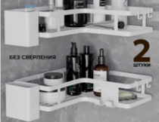 | 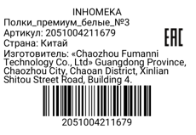 | Полки_премиум_белые_№3 | Полки_премиум_белые_№3 | 2051004211679 | 2272 | 13 | 29536 | 32 | 71 | 58×58×58 | 22 | 1562 | 0.195112 | 13.852952 | ПЛАСТИК/塑胶制品 | Белый / 白色的 |  | Короб: 58х58х58; PCS/CTN: 32.0; G.W.: 22.0 кг; CBM: 0.195 | Скачать | Брендированная коробка | Из контейнера/фуры: Фура 3
3 | 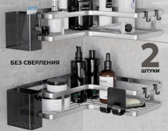 | 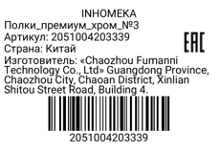 | Полки_премиум_хром_№3 | Полки_премиум_хром_№3 | 2051004203339 | 2272 | 16 | 36352 | 32 | 71 | 58×58×58 | 22 | 1562 | 0.195112 | 13.852952 | Пластик塑料 | Хром铬色 |  | товар упаковать в брендированную коробку с уже напечатанным штрихкодом, крючки и крепления упаковать в пакетики, в коробку положить наш флаер формата а5 цветной двусторонний | Скачать | Стандартная упаковка | Из контейнера/фуры: Фура 3
4 | 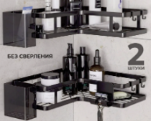 |  | Полки_премиум_черные_№3 | Полки_премиум_черные_№3 | 2051004196259 | 3808 | 12 | 45696 | 32 | 119 | 58×58×58 | 22 | 2618 | 0.195112 | 23.218328 | ПЛАСТИК/塑胶制品 | Черный / 黑色的 |  | Короб: 58х58х58; PCS/CTN: 32.0; G.W.: 22.0 кг; CBM: 0.195 | Скачать | Брендированная коробка | Из контейнера/фуры: Фура 3
5 |  | 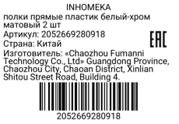 | полки прямые пластик белый-хром матовый 2 шт | полки прямые пластик белый-хром матовый 2 шт | 2052669280918 | 760 | 8 | 6080 | 40 | 19 | 63*32,5*76 | 18.2 | 345.8 | 0.15561 | 2.95659 | Пластик塑料 | Белый с серебристым白色配银色 |  | Комплект: 2 полки, 4 крепления, 4 крючка; Проверить качество: сварка, окраска, геометрия, без ржавчины 套装：2个置物架，4个固定件，4个挂钩；检查质量：焊接平整，喷漆均匀，尺寸准确，无生锈 | Скачать | Стандартная упаковка | Из контейнера/фуры: Фура 3
6 |  | 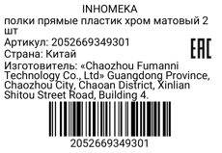 | полки прямые пластик хром матовый 2 шт | полки прямые пластик хром матовый 2 шт | 2052669349301 | 3800 | 8 | 30400 | 40 | 95 | 63*32,5*76 | 18.2 | 1729 | 0.15561 | 14.78295 | Пластик塑料 | Хром铬色 |  | Комплект: 2 полки, 4 крепления, 4 крючка; Проверить качество: сварка, окраска, геометрия, без ржавчины 套装：2个置物架，4个固定件，4个挂钩；检查质量：焊接平整，喷漆均匀，尺寸准确，无生锈 | Скачать | Стандартная упаковка | Из контейнера/фуры: Фура 3
7 | 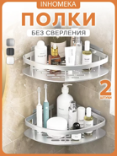 | 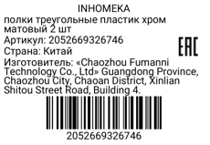 | полки треугольные пластик хром матовый 2 шт | полки треугольные пластик хром матовый 2 шт | 2052669326746 | 3800 | 8 | 30400 | 40 | 95 | 64*46,5*63 | 19.6 | 1862 | 0.187488 | 17.81136 | Пластик塑料 | Хром铬色 |  | Комплект: 2 полки, 4 крепления, 4 крючка; Проверить качество: сварка, окраска, геометрия, без ржавчины 套装：2个置物架，4个固定件，4个挂钩；检查质量：焊接平整，喷漆均匀，尺寸准确，无生锈 | Скачать | Стандартная упаковка | Из контейнера/фуры: Фура 3
8 |  |  | полки треугольные с крючками пластик белые 2 шт | полки треугольные с крючками пластик белые 2 шт | 2052669313029 | 640 | 7 | 4480 | 40 | 16 | 70×53×32 | 15.5 | 248 | 0.11872 | 1.89952 | Пластик塑料 | Белый白色 |  | Комплект: 2 полки, 4 крепления, 4 крючка; Проверить качество: сварка, окраска, геометрия, без ржавчины 套装：2个置物架，4个固定件，4个挂钩；检查质量：焊接平整，喷漆均匀，尺寸准确，无生锈 | Скачать | Стандартная упаковка | Из контейнера/фуры: Фура 3

